Sheet1
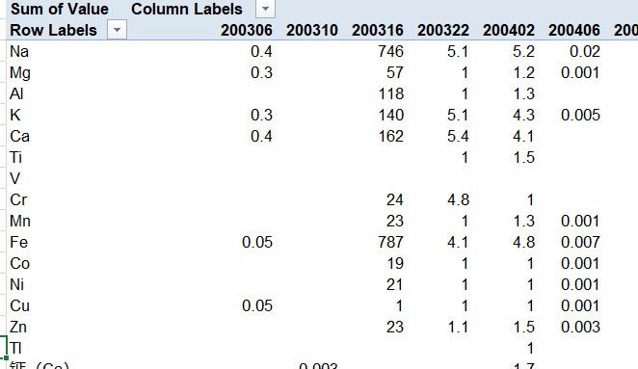
1.PivotTable按指定的排序顺序
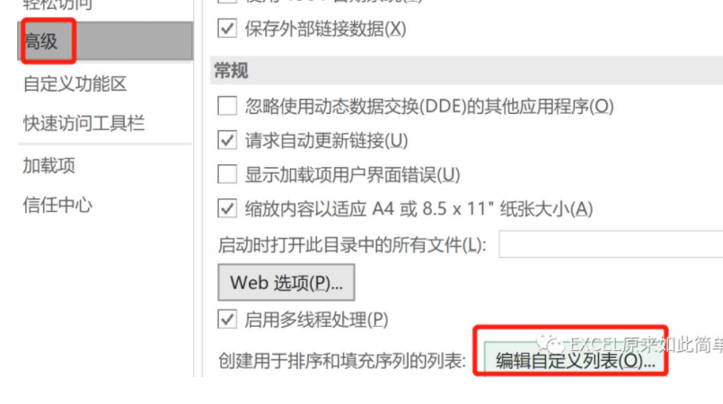

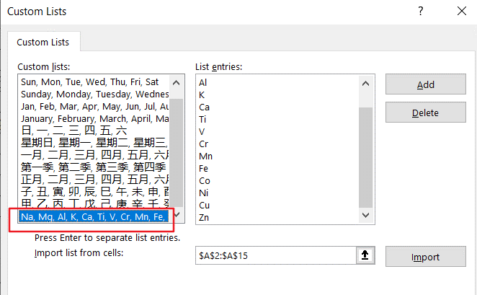

然后重新做一张数据透视表，行的顺序就会自动按照上面定义的排序了

